Hoja1
 |  | ANEXO No. 2 FORMULARIO DE PRECIOS Y CANTIDADES
Ítem | IMAGEN DE REFERENCIA | Descripción pago One time | Unidad de medida | Cantidad | precio unitario (antes de IVA) | IVA | precio unitario (IVA incluido) | Subtotal (Antes de IVA)

POST-IT | 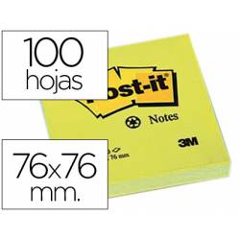 | TACOS DE 100 HOJAS 76mm X 76mm, | Und | 350 |  | 19% |  | -
 |  | MARCA GENERICA
MARCADOR DE TABLERO RECARGABLE | 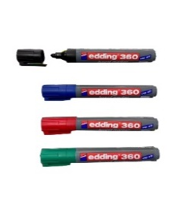 | NEGRO | Und | 70 |  | 19% |  | -
 |  | VERDE | Und | 70 |  | 19% |  | -
 |  | AZUL | Und | 70 |  | 19% |  | -
 |  | ROJO | Und | 70 |  | 19% |  | -
CINTA DE ENMASCARAR |  | 1" | Und | 70 |  | 19% |  | -
RESMA DE PAPEL | 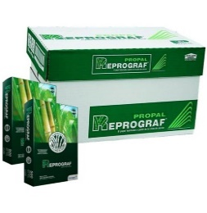 | RESMA DE PAPEL TAMAÑO CARTA, PAPEL BOND | Und | 35 |  | 19% |  | -

PLASTILINA |  | CAJA COLORES SURTIDOS (caja por 9 colores) | Und | 70 |  | 19% |  | -
PALITOS DE CHUZO (BAMBOO) |  | PALITOS DE CHUZO (BAMBOO) | Paquete | 35 |  | 19% |  | -
SET DE PINCELES | 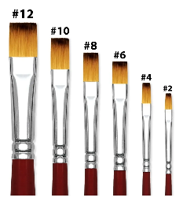 | SET X 6UND TAMAÑOS VARIOS | Und | 35 |  | 19% |  | -
 |  | * PLANO
 |  | SET X 6UND | Und | 35 |  | 19% |  | -
 |  | TAMAÑOS VARIOS REDONDO
PEGAMENTO DE MADERA Y PAPEL | 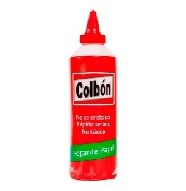 | 500 mL | Und | 35 |  | 19% |  | -
SILICONA LIQUIDA |  | 500 mL | Und | 35 |  | 19% |  | -

PEGALOCA | 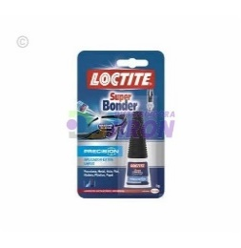 | PEGALOCA | Und | 35 |  | 19% |  | -
COLORES |  | CAJA DE 24 COLORES SURTIDOS | Und | 70 |  | 0% |  | -
PAPEL BOND PARA PAPELOGRAFO |  | PLIEGO 70cm x 100cm | Und | 1400 |  | 19% |  | -

TIJERAS |  | TIJERAS | Und | 70 |  | 19% |  | -
REGLA EN T |  | REGLA EN T DE 50 cm | Und | 14 |  | 19% |  | -
REGLA 1 METRO | 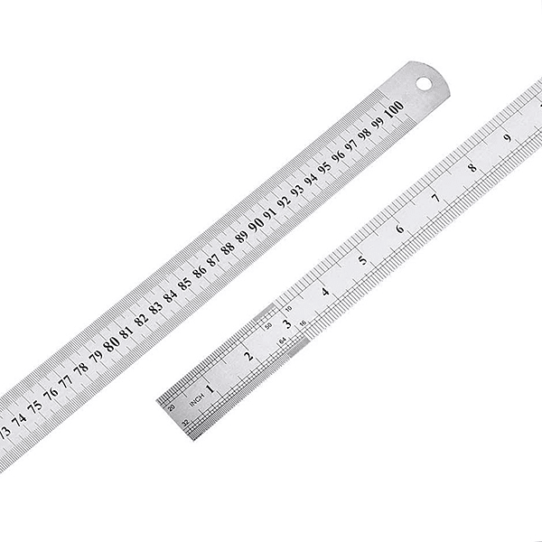 | METALICA | Und | 7 |  | 19% |  | -
ESPUMA FLORISTERÍA (OASIS) |  | CUBO 22cm X 10cm X 7cm | Und | 70 |  | 19% |  | -

MDF |  | MDF 3mm | Und | 70 |  | 19% |  | -
 |  | HOJA DE 60cm X 40cm
MADERA TIPO TRIPLEX | 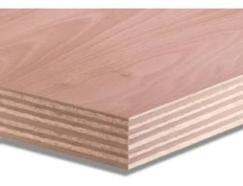 | MADERA DE 18mm | Und | 70 |  | 19% |  | -
 |  | HOJA DE 80cm X 80cm
CARTON CORRUGADO (CARTON DE CAJA) |  | PLIEGO 70cm X 100cm | Und | 70 |  | 19% |  | -
AMARRES PLASTICOS |  | TAMAÑOS SURTIDOS | Paquete | 14 |  | 19% |  | -

ALCOHOL PROPILICO |  | GALON | Und | 7 |  | 0% |  | -

CLORURO DE METILENO |  | GALON | Und | 7 |  | 0% |  | -

WD40 | 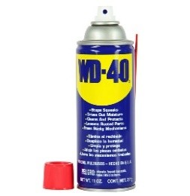 | AEROSOL 230 mL | Und | 7 |  | 19% |  | -
APUNTADOR |  | SEÑALADOR Y PASA DIAPOSITIVAS | Und | 7 |  | 19% |  | -
VALOR TOTAL (IVA INCLUIDO) |  |  |  |  |  |  |  | -

 |  | Valor de la propuesta en letras:
 |  | Nombre del Representante Legal ___________________________________________ C. C. No.________________________________________________________________ Dirección de correo_______________________________________________________ Dirección electrónica______________________________________________________ Ciudad__________________________________________________________________

